Sheet1
OpenCV 프로젝트 진행현황 _ 8조(이치묵, 김태형, 신정원)
날짜 | 분류 | 설명 | 비고
2020-07-06 | ㅇ 프로젝트 팀원 및 주제 정하기 | 주제: 마커 인식을 이용한 교육용 태양계 증강현실 구현
 | ㅇ 프로젝트 계획서, 화면정의서, 요구사항 계획서 작성
 | ㅇ 필요 기술 검색 및 검토
2020-07-07 | ㅇ 기술 구현을 위한 컴퓨터 환경 설정 | 버전 정보를 맞추는 등의 기본 환경 설정
 | ㅇ 파일 공유를 위한 프로그램 설치 | gitHub에 파일을 올리고 각자의 작업물 수정, 확인이 편하도록 TortoiseSVN을 활용
 | ㅇ 강사님의 피드백 | 마커를 직접 만들어보기위해 여러가지 방법을 시도하였고, 결국 이중 for문으로 6X6 행렬 마커를 구현하는데 성공
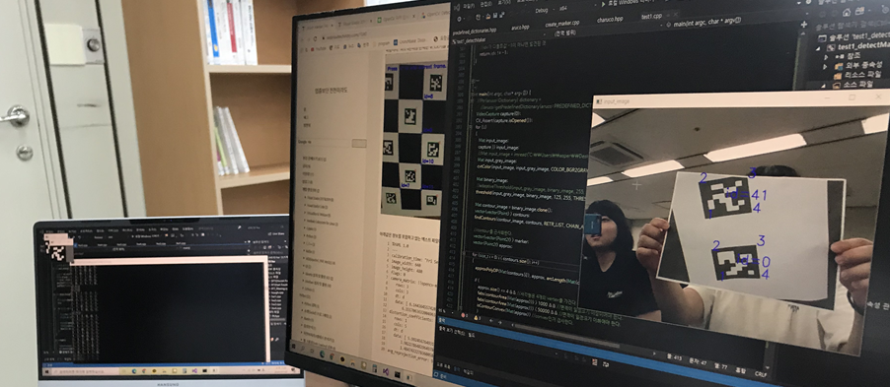
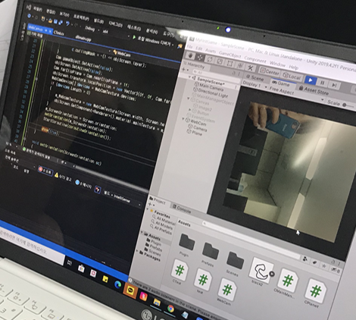
 |  | OpenGL을 통해 3D 행성객체를 구현하는 방법 말고 Unity를 활용한 방안을 제안해주셔서 Unity로 변경
 |  | Unity의 기본언어는 C#이라 C++환경에서의 OpenCV와 연동을 하여 진행하는 방안으로 결정
 | ㅇ flow chart 작성 | draw.io 활용
 | ㅇ marker 인식 기능 구현 | 마커 인식 기능 구현을 위해 알고리즘 분석 | 알고리즘의 난이도가 상당하다고 판단하여 오픈 소스를 분석하기로 함
 | ㅇ aruco 라이브러리를 활용하여 마커 인식, 검출 | 설치하고 환경 설정 부분에서 힘들었지만 설정 성공
 |  | WebCam으로 실시간 화면을 받는 작동 구현
 |  | 마커를 종이에 출력하여 실시간으로 마커 인식하여 ID를 띄우기 성공
 |  | 방향이 바뀌어도 고유 꼭지점 번호가 그대로 따라가며 인식하기 성공
 |  | 프린트한 마커를 정면 각도 뿐만 아니라 비스듬히 눕혀도 인식 성공
 |  | 인식한 마커 위에 x, y, z축 정보 출력 시 발생하는 에러문제 처리중 | 문제 해결 완료
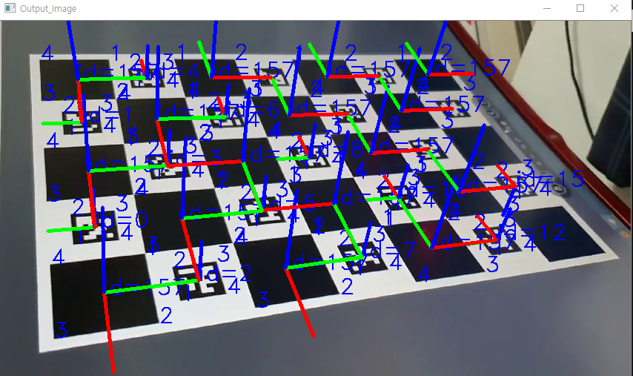
 | ㅇ Unity 설치 및 기본 동작 구현 | Unity환경에서 코드작업을 진행할 수 있도록 Opencv를 연동
 |  | 기본 코드 작성 및 Unity탐색
 |  | scene안에 사진을 출력하여 방향을 바꿔보고 3D 구체를 넣어 어떤 식으로 수현되는지 확인
 |  | scene안에 웹캠 화면을 실시간으로 받아오기 구현 성공 , 하지만 영상이 회전되어 있어서 수정이 필요할 듯.

차후 계획 | ㅇ Unity C#과 opencv C++ 연동 | 마커 인식 기능을 DLL로 개조하기 위한 코드 리팩토링
 |  | Unity에서 C#으로 C++로 작성된 마커관련 함수를 호출하는 방법 파악 | 현재 OpenCV의 Mat 타입 데이터를 전달하는것에 어려움이 있음.
 | ㅇ Unity 메인 매니져 제작 | 마커 인식 기능을 관리하고 행성 오브젝트를 관리하는 기능 구현

